18.11-18.14
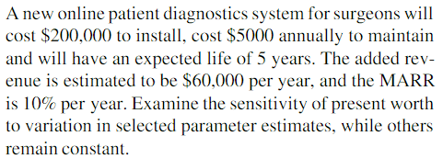
Ejercicios Cap. 18

https://www.academia.edu/18883027/Ingenier%C3%ADa_Econ%C3%B3mica_7ma_Edicion_Leland_Blank_Anthony_Tarquin_Lib

18.11
P | $-200,000
COA | $-5,000
VU (años) | 5
IA | $60,000
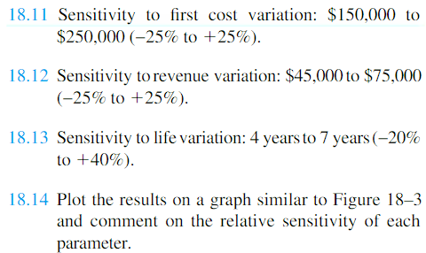
TMAR | 10%
Sensi VP?

 |  | VP Sensi P | VP Sensi IA | VP Sensi VU
-25% | $-150,000.00 | $58,493.27 | $-48,368.53 | $-25,657.40
-20% | $-160,000.00 | $48,493.27 | $-36,996.17 | $-8,175.28
-10% | $-180,000.00 | $28,493.27 | $-14,251.45 | $8,493.27
0% | $-200,000.00 | $8,493.27 | $8,493.27 | $24,386.11
10% | $-220,000.00 | $-11,506.73 | $31,237.99 | $39,539.34
20% | $-240,000.00 | $-31,506.73 | $53,982.71 | $46,849.42
25% | $-250,000.00 | $-41,506.73 | $65,355.07 | $67,763.03
40% | $-280,000.00 | $-71,506.73

 |  | VP Sensi IA
-25% | $45,000 | $-48,368.53
-20% | $48,000 | $-36,996.17
-10% | $54,000 | $-14,251.45
0% | $60,000 | $8,493.27
10% | $66,000 | $31,237.99
20% | $72,000 | $53,982.71
25% | $75,000 | $65,355.07
 |  | VP Sensi VU
-20% | 4.0 | $-25,657.40
-10% | 4.5 | $-8,175.28
0% | 5.0 | $8,493.27
10% | 5.5 | $24,386.11
20% | 6.0 | $39,539.34
25% | 6.3 | $46,849.42
40% | 7.0 | $67,763.03

 | VP Sensi P | VP Sensi IA | VP Sensi VU
$-150,000.00 | $58,493.27 | $-48,368.53 | $-25,657.40
$-160,000.00 | $48,493.27 | $-36,996.17 | $-8,175.28
$-180,000.00 | $28,493.27 | $-14,251.45 | $8,493.27
$-200,000.00 | $8,493.27 | $8,493.27 | $24,386.11
$-220,000.00 | $-11,506.73 | $31,237.99 | $39,539.34
$-240,000.00 | $-31,506.73 | $53,982.71 | $46,849.42
$-250,000.00 | $-41,506.73 | $65,355.07 | $67,763.03
$-280,000.00 | $-71,506.73

18.16
P | $-220,000
S | $20,000
n (años) | 10
COA | $-30,000
IA | $70,000
TMAR | 15%

 | VA P | VA COA | VA IA | VA n | VA TMAR
-20% | $5,916.68 | $3,149.59 | $-16,850.41 | $-7,570.02 | $2,203.17
-10% | $1,533.13 | $149.59 | $-9,850.41 | $-4,914.80 | $-297.40
0 | $-2,850.41 | $-2,850.41 | $-2,850.41 | $-2,850.41 | $-2,850.41
10% | $-7,233.96 | $-5,850.41 | $4,149.59 | $-1,213.80 | $-5,453.16
20% | $-11,617.50 | $-8,850.41 | $11,149.59 | $103.84 | $-8,102.93

 |  |  |  |  |  | Es más sensible al ingreso anual y menos sensible al número de años.

